80380201
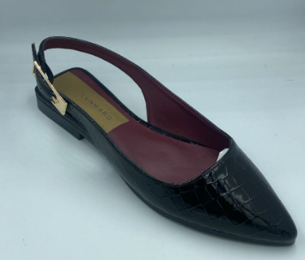
Lenmarq
 |  | MOLDURA |  |  |  |  |  |  |  | PEDIDO:
 |  | 888887 |  |  |  |  |  |  |  | SEMANA : | 202541 |  |  |  | ANALISIS PROPUESTA DE COSTOS
 |  | NEGRO |  |  |  |  |  |  |  | PARES | 1448
 |  | CLIENTE: | COPPEL |  |  |  |  |  |  |  | 2025-10-23
ULTIMA ACTUALIZACION | 2023-06-27 | MARCA STRONA
DISEÑADORA: | KARLA
DESCRIPCIÓN | NOMBRE | COLOR | PROVEDOR | PRECIO (SIN IVA) | PRECIO NETO | UNIDAD COMPRA | ANCHO | CONSUMOS | UNIDAD CONSUMO | REQUERIMIENTO A COMPRAR | UNIDAD | OC | COMPRADO | CONVERSION | CTO/PAR | PRESUPUESTO | COSTO REAL
CHINELA | CHAROL HQ WACO | NEGRO | SULTANA | $89.00 | $103.24 | MT | 135 | 11 | DM | 118.0 | MTS |  |  | $0.765 | $8.412 | $12,180.8 | $-
FORRO DE PLANTA | CHAROL HQ WACO | NEGRO | SULTANA | $89.00 | $103.24 | MT | 137 | 5.49 | DM | 58.0 | MTS |  |  | $0.754 | $4.137 | $5,990.6
FORRO CHINELA | WHIP | VINO | COTEXCA | $38.00 | $44.08 | MT | 137 | 11 | DM | 116.3 | MTS |  |  | $0.322 | $3.539 | $5,124.9 | $-
PLANTILLA | WHIP | VINO | COTEXCA | $38.00 | $44.08 | MT | 137 | 4.41 | DM | 46.6 | MTS |  |  | $0.322 | $1.419 | $2,054.6
ENTRETELA | COURASTAND 116/20 | NATURAL | BOXFLEX | $2,755.10 | $3,195.91 | ROLLO | 150 | 9.9 | DM | 2.9 | ROLLOS |  |  | $21.306 | $210.930 | $305,426.7 | $-
PLANTA ARMADA | PLANTA KELLY | EVA 2 ECO 2 F SIN CAMBRELLON | UPAR | $4.85 | $4.85 | PRS | N/A | 1 | PR | 1448.0 | PRS |  |  | $4.850 | $0.139 | $200.7 | $-
RESORTE HEBILLERO | ELASTICO ACANALADO 8 MM | NEGRO | INKKO | $3.68 | $4.27 | MT | N/A | 0.14 | MTS | 202.7 | MTS |  |  | $4.269 | $0.598 | $865.4 | $-
HEBILLA | LARGA 4D12844 | ORO | LENMARQ | $3.25 | $3.25 | PRS | N/A | 2 | PZS | 2896.0 | PZS |  |  | $3.250 | $6.500 | $9,412.0 | $-
SUELA | ALICE PVC | NEGRA | FELIPE | $11.50 | $11.50 | PRS | N/A | 1 | PR | 1448.0 | PRS |  |  | $11.500 | $11.500 | $16,652.0 | $-
CASCO | 2013 CH (CSC 22-23) | COURASTAN D 15/04 | BOXFLEX | $0.83 | $0.96 | PRS | N/A | 1 | PR | 1448.0 | PRS |  |  | $0.963 | $- | $- | $-
 | 2013 MED (CSC 24-25) | COURASTAN D 15/04 | BOXFLEX | $0.86 | $1.00 | PRS | N/A |  | PR |  | PRS |  |  | $0.998 | $0.998 | $1,444.5 | $-
 | 2013 GDE CSC (26-27) | COURASTAN D 15/04 | BOXFLEX | $0.88 | $1.02 | PRS | N/A |  | PR |  | PRS |  |  | $1.021 | $- | $- | $-
CAJA | STRONA 31*18*12 | NEGRO | AMIGSA | $8.10 | $8.10 | PZAS | N/A | 1 | PZ | 1448 | PZS |  |  | $8.100 | $8.100 | $11,728.8 | $-
TRANSFER NOM | NOM 20 | SIN FONDO LETRAS ORO | TORRETI | $0.62 | $0.62 | PRS | N/A | 1 | PRS | 1448 | PRS |  |  | $0.620 | $0.620 | $897.8 | $-
TRANSFER PLANTILLA | strona | ORO | TORRETI | $0.58 | $0.58 | PZAS | N/A | 1 | PRS | 1448 | PRS |  |  | $0.580 | $0.580 | $839.8 | $-
PAPEL ENCAJILLADO | PAPEL STRONA 30X70 | BLANCO | GUISAR | $0.63 | $0.63 | MILLARES | 1000 | 1 | PZ | 1.45 | MILLARES |  |  | $0.244 | $0.244 | $43.8 | $-
PAPEL RELLENO | PAPEL CHINA 30X70 | BLANCO | ALOT | $0.18 | $0.21 | MILLARES | N/A | 2 | PZ | 2896 | PZS |  |  | $0.209 | $0.418 | $604.7 | $-
TRANSFER PLANTILLA | strona | ORO |  |  |  |  |  |  |  |  |  |  |  | $- | $- | $- | $-
NOM 20 | NOM 20 |  | CORTE SINTETICO | FORRO SINTETICO |  | SUELA SINTETICA |  |  |  |  |  |  |  | $- | $- | $- | $-
HORMA | KELLY |  |  |  |  |  |  |  |  |  |  |  |  | $- | $- | $-
HILO CORTE | CODIGO DEL GALLO | 46 | NEGRO |  |  |  |  |  |  |  |  |  |  | $- | $- | $- | $-
HILO FORRO | CODIGO DEL GALLO | 46 | NEGRO |  |  |  |  |  |  |  |  |  |  | $- | $- | $- | $-
TRANSFER STRONA COLOR ORO EN PLANTILLA
TRANSFER EN PLANTILLA NOM 20
SINTETICO-SINTETICO-SINTETICO
 |  |  |  |  |  |  |  |  |  |  |  |  |  | $- | $- | $- | $-
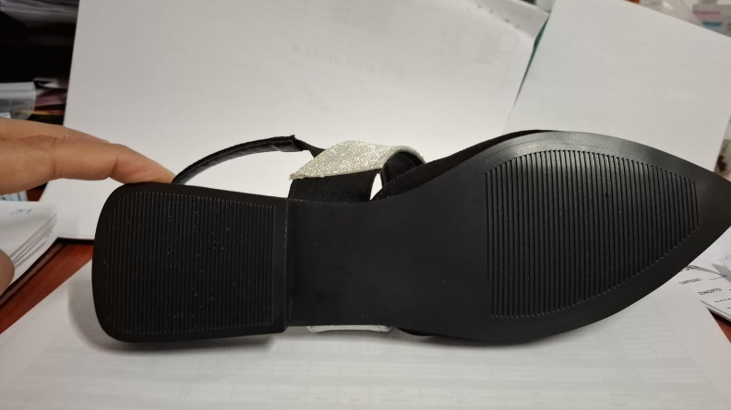
 |  |  |  |  |  |  |  |  |  |  |  |  |  | $- | $- | $- | $-
 |  |  |  |  |  |  |  |  |  |  |  |  |  | $- | $- | $- | $-
 |  |  |  |  |  |  |  |  |  |  |  |  |  | $- | $- | $- | $-
 |  |  |  |  |  |  |  |  |  |  |  |  |  | $- | $- | $- | $-
 |  |  |  |  |  |  |  |  |  |  |  |  |  | $- | $- | $- | $-
 |  |  |  |  |  |  |  |  |  |  |  |  |  | $- | $- | $- | $-
SUELA ALICE PVC NEGRO
 |  |  |  |  |  |  |  |  |  |  |  |  |  | $- | $- | $- | $-
 |  |  |  |  |  |  |  |  |  |  |  |  |  | $- | $- | $- | $-
 |  |  |  |  |  |  |  |  |  |  |  |  |  | $- | $- | $- | $-
 |  |  |  |  |  |  |  |  |  |  |  |  | MATERIALES DIRECTOS |  | $258.133 | $373,467.057 | $- | 160891.4732 | -$160,891.473
 |  |  |  |  |  |  |  |  |  |  |  | PROCESO EXTERNO 1 | LAMINADO |  | $- | $- | $-
 |  |  |  |  |  |  |  |  |  |  |  | PROCESO EXTERNO 2 | TIRAS | $- | $- | $- | $-
 |  |  |  |  |  |  |  |  |  |  |  | PROCESO EXTERNO 3 | OTROS | $- | $- | $- | $-
 |  |  |  |  |  |  |  |  |  | 5000 |  | INVERSION / PARES | SUAJES | $- | $- | $- | $-
 |  |  |  |  |  |  |  |  |  | 5000 |  | INVERSION / PARES | HORMAS | $- | $- | $- | $-
 |  |  |  |  |  |  |  |  |  | 5000 |  | INVERSION / PARES | TROQUEL | $- | $- | $- | $-
 |  |  |  |  |  |  |  |  |  | 5000 |  | INVERSION / PARES | OTROS | $- | $- | $- | $-
 |  |  |  |  |  |  |  |  |  |  |  |  | COSTOS DIRECTOS DE MATERIA PRIMA/HERRAMENTALES |  | $- | $- | $-
 |  |  |  |  |  |  |  |  |  |  |  | PROCESO ESPECIAL M.O. 1 |  |  | $- | $- | $-
 |  |  |  |  |  |  |  |  |  |  |  | PROCESO ESPECIAL M.O. 2 |  |  | $- | $- | $-
 |  |  |  |  |  |  |  |  |  |  |  | PROCESO ESPECIAL M.O. 3 |  |  | $- | $- | $-
 |  |  |  |  |  |  |  |  |  |  |  |  | PROCESO ESPECIAL DE M.O. |  | $- | $- | $-
 |  |  |  |  |  |  |  |  |  |  |  |  | MATERIALES INDIRECTOS | $- | $- | $- | $-
 |  |  |  |  |  |  |  |  |  |  |  |  | MANO DE OBRA DIRECTA | $27.000 | $27.000 | $39,096.0 | $39,096.0
 |  |  |  |  |  |  |  |  |  |  |  |  | TOTAL COSTO DE PRODUCCION |  | $285.133 | $412,563.1 | $39,096.0
 |  |  |  |  |  |  |  |  |  |  |  |  | GASTO DE FABRICACION Y ADMINISTRACION | $30.000 | $30.000 | $43,440.0 | $43,440.0
 |  |  |  |  |  |  |  |  |  |  |  |  | COSTO TOTAL |  | $315.133 | $456,003.057 | $82,536.000
 |  |  |  |  |  |  |  |  |  |  |  |  | UTILIDAD | $15.990 | $15.990 | $23,153.5 | $23,153.5
 |  |  |  |  |  |  |  |  |  |  |  |  | PRESUPUESTO POR PAR |  | $331.123 | $479,156.577 | $105,689.520
 |  |  |  |  |  |  |  |  |  |  |  |  | PRECIO AL CLIENTE |  | $146.000
 |  |  |  |  |  |  |  |  |  |  |  |  | BALANCE FINAL |  | -$185.123 | $373,467.1

 |  |  |  |  |  |  |  |  |  |  |  |  | ANALISIS ANTES DE UTILIDAD |  |  | $456,003.1 | $82,536.0
 |  |  |  |  |  |  |  |  |  |  |  |  | UTILIDAD REAL |  |  | $373,467.1

PARA CORTE
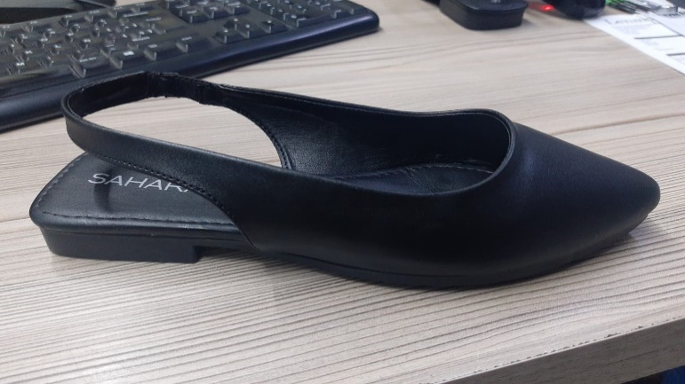
Lenmarq
 |  | MOLDURA 821377 |  |  |  | PEDIDO: | 0
 |  | 821377 |  |  |  | SEMANA : | 202541
 |  | NEGRO |  |  |  | PARES | 1448
 |  | CLIENTE: | COPPEL |  |  |  | 45953
ULTIMA ACTUALIZACION | 2023-06-05 | MARCA SAHARA
DISEÑADORA: | KARLA
DESCRIPCIÓN | NOMBRE | COLOR | PROVEDOR | CONSUMOS | UNIDAD CONSUMO | REQUERIMIENTO A COMPRAR | UNIDAD | TOTAL BLOQUE | UNIDAD | ENTREGADO | SOBRANTE
CHINELA | SELMA LAM COAGULADO NEGRO | NEGRO | COTEXCA | 10.69 | DM | 113.0 | MTS | 113.0 | MTS
PLANTA CUADRADA PARA FORRADA COMPLETA | MACHITO IOWA virgen | NEGRO | COTEXCA | 5.6 | DM | 59.2 | MTS | 163.6 | MTS
FORRO CHINELA | MACHITO IOWA virgen | NEGRO | COTEXCA | 9.88 | DM | 104.4 | MTS
REFUERZOS 4xPAR | MIBORMASS 400 H | AZUL 1 X 1.6 | MIBOR | 0.0069892473118 | LAM | 10.1 | LAM | 10.1 | LAM

